祁门红茶（清花果香，珠兰，金针）
餐饮品SOP管理卡（茶品）
餐饮品名称 | 祁门金针（金针、珠兰红茶、清花果香） | 成本（财务填写） | 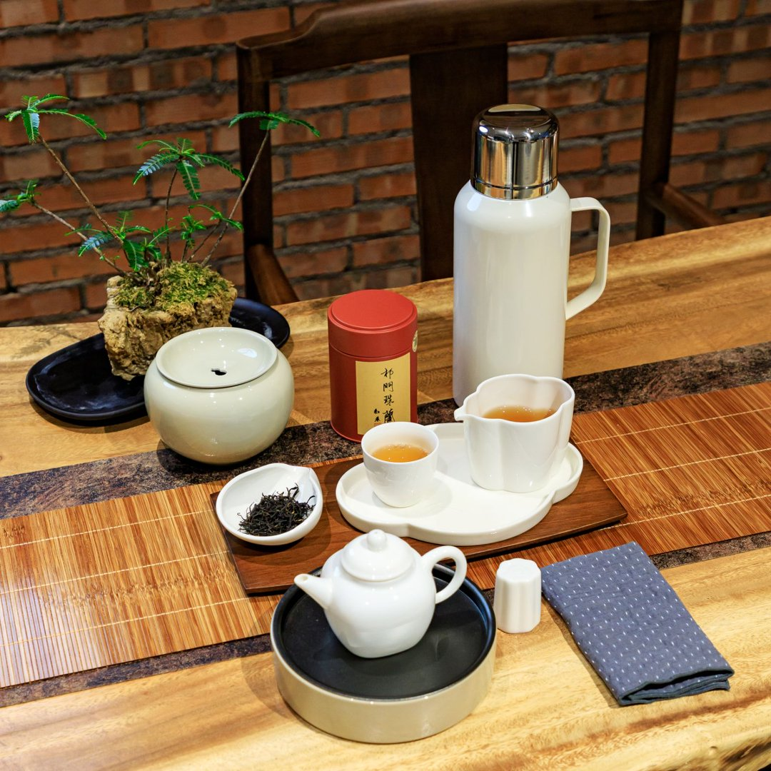 | 附出品图片
味型分类 | 红茶 | 售价 | 55元/68元/38元
盛器 | 白色小茶壶 | 出品时间 | 5-15分钟
主要物料 | 祁门红茶3-5克（单人份小壶3.5克，3-5人按5克换马踏祥云的大壶）；公道杯，小茶杯1个，加杯按+15元/个
辅助物料 | 开水1000ml,干泡台1个，建水1个，茶巾。套餐加50元配有茶歇、水果、加杯1个。
产品特点 | 祁门红茶清花果香：依托山间云雾小气候与槠叶种茶树特质，不经重发酵与火功，凸显鲜活清甜的蜜果、蜜桃与花香，茶汤透亮柔和，苦涩极低，鲜爽高扬，甜润回甘直接，是清新淡雅、适配日常清饮的轻香型祁门红茶。
 | 祁门金针是祁门红茶中的创新高端品类，选用一芽一叶初展嫩芽，经传统发酵后‌手工搓揉成笔直细针状‌，以‌金毫显露、花果蜜香浓郁、滋味甜润醇滑‌为核心特征
 | 祁门珠兰红茶选用祁门历口高山槠叶种优质祁红为基底，以古法多次窨制融合珠兰清雅兰香，兼顾正统祁红蜜韵花果香与温润醇滑的汤感，花香清雅不压本味，茶汤橙亮带金圈，入口绵柔少涩、回甘绵长，兰香、蜜香、果香层层交织，耐泡度出众，是兼具祁红风骨与清雅花香的特色窨制红茶。
操作流程
茶品准备 | 祁门红茶3-5克（单人份小壶3.5克，3-5人按5克换马踏祥云的大壶）；公道杯，小茶杯1个，开水1000ml,干泡台1个，建水1个。加杯及套餐按客人需求配置。
出品制作 | 祁门红茶1.茶具选择：优先选用白瓷盖碗，能更好呈现祁门红茶的“祁门香”，也便于观察透亮的汤色。2. 用水要求：推荐用纯净水或山泉水，避免用硬度过高的自来水、普通矿泉水，防止掩盖茶的层次香气。3.投茶比例：茶水比控制在1:50左右，常规110ml-150ml；盖碗投3-5g茶即可。
 | 4. 水温把控：常规祁门红茶用90-95°C水，高等级祁门红茶建议85-90°C，避免沸水直接冲击茶叶导致酸涩。 5.注水出汤‌：沿壁轻柔注水，‌第一泡快进快出‌（前5泡5秒出汤），后续每泡顺延 3-5 秒，务必‌沥干茶汤‌避免久浸苦涩；通过以上方法：可充分展现高端红茶的花果蜜香于醇厚口感.‌
 | 祁门红茶简约版冲泡方法：投茶量‌：4g 配 120ml 容器 。水温‌：85~95℃（嫩度高忌沸水直冲）。出汤‌：前 3 泡快出（8-10秒），后续逐泡顺延（3-5秒），可耐泡 6-8道 。
关键点 | 水温不可过高
其他注意事项

 | 操作人： |  | 责任人：

熟普（老班章，老曼峨）
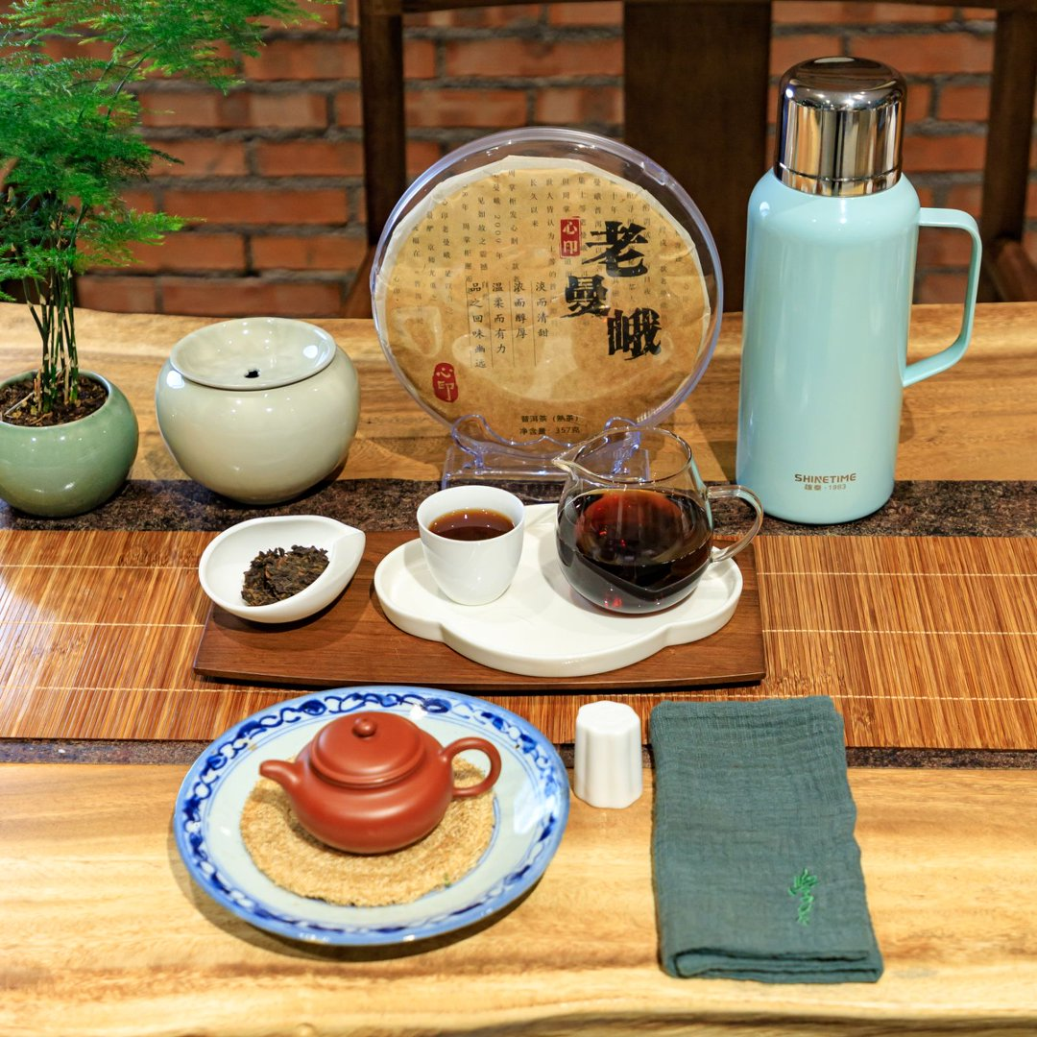
餐饮品SOP管理卡（茶品）
餐饮品名称 | 老班章，老曼峨熟普 | 成本（财务填写） |  | 附出品图片
味型分类 | 熟普 | 售价 | 88元/98元
盛器 | 紫沙壶或坭心陶 | 出品时间 | 5-15分钟
主要物料 | 熟普6-8克；紫砂壶或坭心陶（1-2人份），公道杯，小茶杯1个，加杯按+15元/个
辅助物料 | 开水1000ml,干泡台1个，建水1个，茶巾。套餐加50元配有茶歇、水果、加杯1个。
产品特点 | 2009年班章-珍品，经过近17年的陈化，已经完全褪去新熟茶的堆味与燥感，形成了班章系熟茶独有的霸而不烈、厚而不滞的标志性风格，口感稠润的胶质感，是班章古树原料的核心辨识度，香汤合一班章原生的凛冽苦底，变成了茶汤里的“骨架”：入口瞬间就会化开，香和汤完全融为一体，喉口的甜润感会持续很久，喝完整道茶，胸腹是暖而不燥的舒展感，自带班章独有的“气场”，不花哨、不甜腻，每一口都是扎实的厚重感，是老茶客偏爱。
 | 2010年的老曼峨古树纯料熟茶，经过十余年的自然陈化，已经完全褪去了新熟茶的堆味、燥感，形成了老曼峨特有的辨识度，汤感厚糯滑甜，入口完全化开，且茶汤浓稠物质丰富，喉咙里还会留着回甘回甜，老曼峨本是苦底经过适度发酵转化后反而出药香，反而变成了茶汤里的骨架感，混着古树自带的森林木质香，喉韵绵长的甜感，有老熟茶的滑有古树的甜，浓而醇，淡而甜的特点。
茶品准备
茶品准备 | 熟普6-8克；紫砂壶（1-2人份）；公道杯，小茶杯1个，开水1000ml,干泡台1个，建水1个。加杯及套餐按客人需求配置。
出品制作 | 1.选用紫沙壶为佳：100cc容量6克茶，所以为了更好口感与稳定，先量壶大小，再按量投茶。
 | 2.开水温壶，用壶身的温度醒茶，可以摇动一下壶身。
 | 3.第一冲洗茶也叫醒茶，熟茶可以停止40秒左右，建议洗一次。
关键点 | 高温冲泡
其他注意事项

 | 操作人： |  | 责任人：

六堡茶之四大金刚
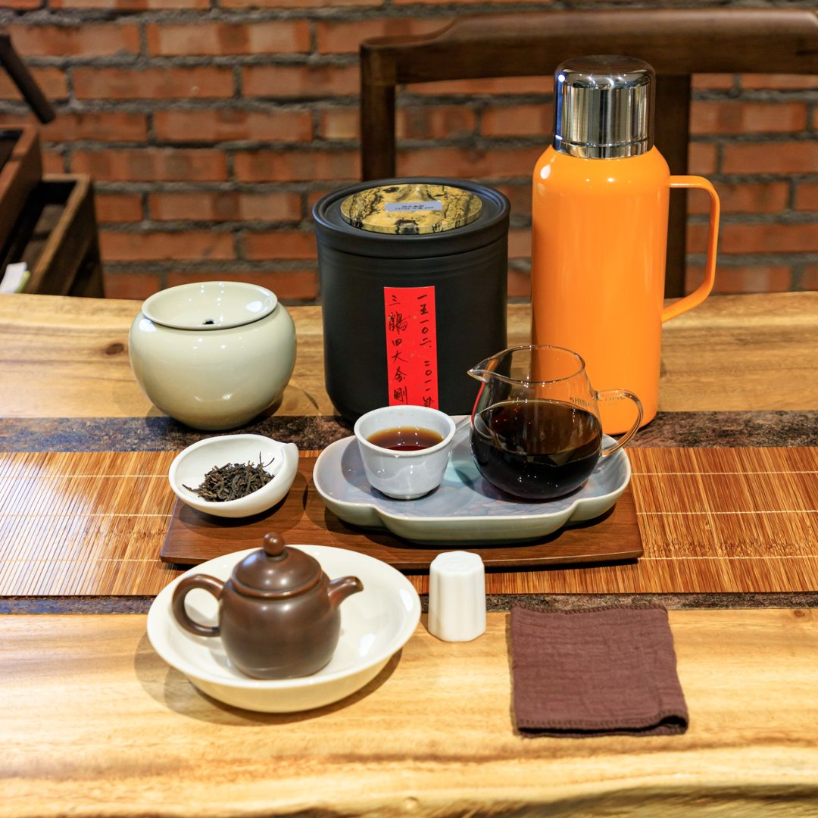
餐饮品SOP管理卡（茶品）
餐饮品名称 | 三鹤四大金刚（85112、95019、15102、85122） | 成本（财务填写） |  | 附出品图片
味型分类 | 六堡茶 | 售价 | 680元/880元
盛器 | 紫砂壶或坭兴陶壶，透明玻璃公道杯和白色陶瓷杯 | 出品时间 | 5-15分钟
主要物料 | 六堡茶6-8g；坭心陶茶壶（2-3人份）；公道杯，小茶杯4个；矿泉水或纯净水。
辅助物料 | 开水1000ml,干泡台1个，建水1个，茶巾。配1壶4杯、赠送茶歇、水果。
产品特点 | 85112是四大金刚之一，2008年渥堆陈化、2011年拆箩上市，一级料45kg标准竹箩；清爽柔和槟榔香，搭配陈木香与淡菌香，水路顺滑、活性佳，干仓转化成熟均衡。
 | 四大金刚是三鹤槟榔香标杆45kg竹箩大箩一级料，原厂木板干仓长期转化；四款各有风味：15102槟榔香雄浑有力，85122香气层次丰富带淡淡菌香，85112柔和顺滑，95109清甜高扬；茶汤红浓醇厚，是中期六堡茶收藏、品鉴标杆。
 | 15102是一级原料大箩存放，干茶条索粗实匀整。汤色红浓透亮，槟榔香沉稳强劲，带木香、淡淡参香，滋味浑厚有劲，回甘明显，茶味稳定持久。
 | 85122是一级细嫩原料，大箩自然陈化，干汤色红浓透亮，柔和槟榔香搭配明显菌花香，带淡淡木质香，水路细腻顺滑，尾水清甜，香气层次丰富。
操作流程
茶品准备 | 六堡茶6-8g；坭心陶茶壶（2-3人份）；公道杯，小茶杯2个，开水1000ml,干泡台1个，建水1个。配1壶2杯、赠送茶歇、水果。
出品制作 | 1.水温与投茶：全程使用100℃刚煮沸的沸水，以充分激发香气。投茶量建议按 100ml 容量对应 5.5g-6g 茶叶的比例（例如150ml的壶投茶约10克）。
 | 2.润茶（洗茶）：采用沸水定点低冲注水（水壶口靠近茶叶，同一位置注水，避免茶叶翻滚导致茶汤浑浊）。润洗1-2次，让茶充分舒展苏醒，洗去浮尘与仓味。
 | 3.注水手法：继续采用定点低冲，避免水流猛烈冲击茶叶。
 | 4.出汤时间：前三四泡需快速出汤（约5-6秒）；第五至七泡可适当闷 7~10秒出汤；往后每泡逐次增加 10秒左右。出汤时壶口贴近公道杯侧壁，让茶汤顺壁流下，保持温度与汤色纯净。
关键点 | 全程使用100℃的滚烫沸水。
其他注意事项 | 每泡茶汤务必完全倒出，不留根，且出汤后壶盖不要盖严，以免闷坏下一泡茶。

 | 操作人： |  | 责任人：

白茶（福鼎，绿雪芽）
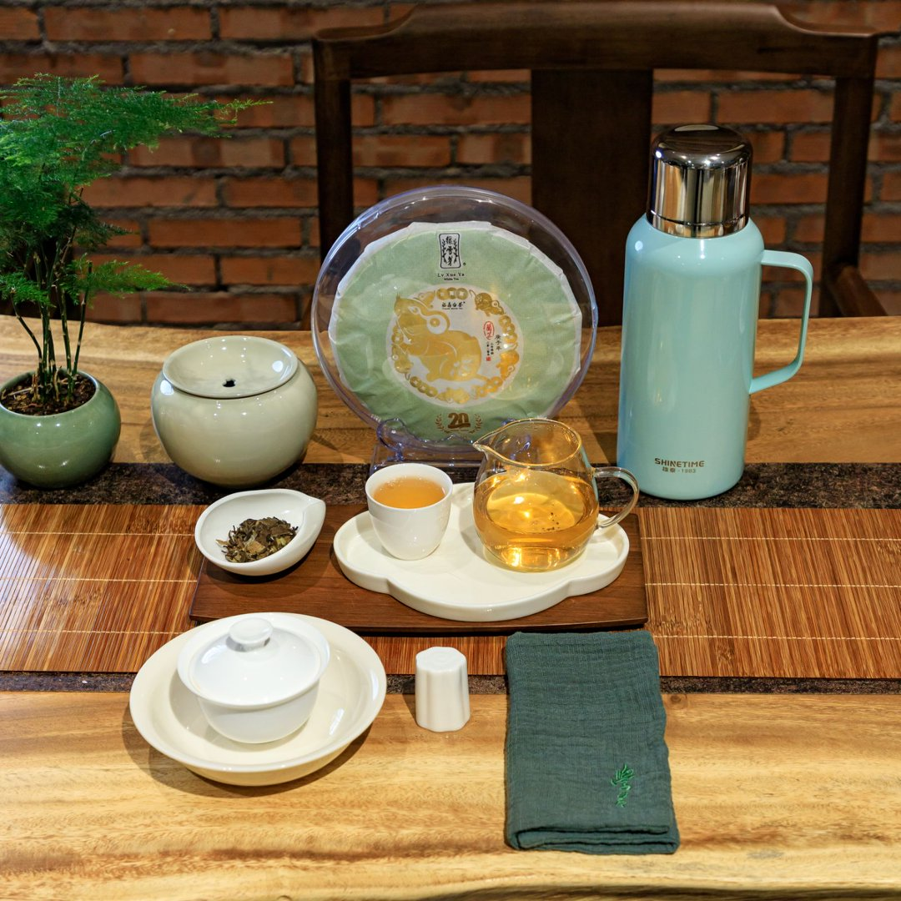
餐饮品SOP管理卡（茶品）
餐饮品名称 | 2015福鼎老树白茶,2017年绿雪芽白牡丹/寿眉 | 成本（财务填写） |  | 附出品图片
味型分类 | 白茶 | 售价 | 45元/108元
盛器 | 盖碗或紫砂壶 | 出品时间 | 5-15分钟
主要物料 | 白茶5克；盖碗或紫砂壶（1-2人份），公道杯，小茶杯1个，加杯按+15元/个
辅助物料 | 开水1000ml,干泡台1个，建水1个，茶巾。套餐加50元配有茶歇、水果、加杯1个。
产品特点 | 福鼎核心产区原料，自然陈化超10年，年份真实，转化稳定。茶汤橙黄透亮，已转化出老白茶标志性的温润果香 、糯香，煮后出枣香，入口绵柔稠滑，甜润不寡，泡饮煮饮皆适宜。
 | 绿雪芽为福鼎白茶标志性品牌，经过近10年转化，已进入最佳品饮期。花香茶香交织，茶汤醇厚细腻甘甜，饱满陈醇，非常耐泡。
操作流程
茶品准备 | 白茶5克；盖碗或紫砂壶（1-2人份）；公道杯，小茶杯1个，开水1000ml,干泡台1个，建水1个。加杯及套餐按客人需求配置。
出品制作 | 推荐投茶量5克，茶水比约1：50，盖碗或紫砂壶冲泡，沸水高冲激发香气，前几泡快速出汤避免苦涩，第4泡开始闷泡40秒左右。
关键点 | 高温冲泡
其他注意事项

 | 操作人： |  | 责任人：

生普（红印圆茶，景迈山古树）
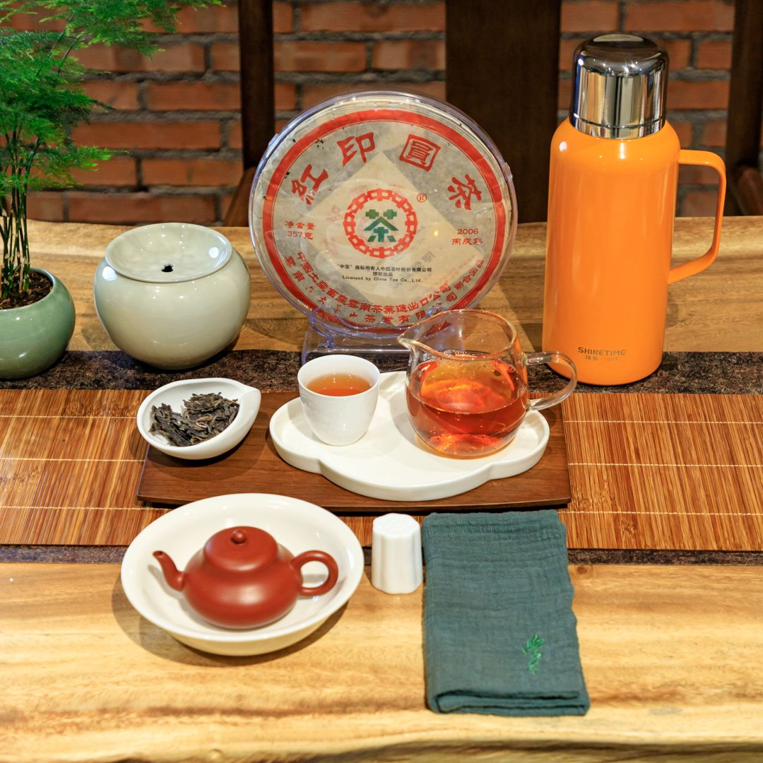
餐饮品SOP管理卡（茶品）
餐饮品名称 | 六大茶山（红印圆茶），2019年澜沧古茶001景迈山古树 | 成本（财务填写） |  | 附出品图片
味型分类 | 生普 | 售价 | 98元/108元
盛器 | 紫砂壶 | 出品时间 | 5-15分钟
主要物料 | 生普7克；紫砂壶；公道杯，小茶杯1个，加杯按+15元/个。
辅助物料 | 开水1000ml,干泡台1个，建水1个，茶巾。套餐加50元配有茶歇、水果、加杯1个。
产品特点 | 六大茶山红印圆茶：精选云南西双版纳易武茶区大叶种乔木老枞为原料，传统晒青工艺，手工石模压制。汤色杏黄透亮，带有蜜果香，滋味生津持久，茶汤通透清爽，叶底油亮富有弹性。柔和雅致。
 | 2019澜沧古茶001景迈山古树：精选景迈山古树茶园明前春茶为原料，并调入陈年001原料，新料鲜香活力与陈料的成熟芬芳完美融合。汤色纯正剔透，滋味浓厚饱满、醇甜。茶汤粘稠顺滑，水路细腻，回甘迅速持久，伴有深长喉韵和山野气息。被形容为：一口001，一口景迈山的春天。
操作流程
茶品准备 | 生普7克；紫砂壶110CC（1-2人份），公道杯，小茶杯1个，开水1000ml,干泡台1个，建水1个。加杯及套餐按客人需求配置。
出品制作 | 首选紫砂壶，150毫升投茶7克，100℃沸水冲泡，温壶后投茶沸水注入5-10秒倒出弃用，润洗2次茶。沿壶壁定点或高冲注水，前几泡即入即出或快速出汤，随后每泡根据滋味适当延长5-10秒闷泡时间。
关键点 | 100℃沸水冲泡，澜沧古茶洗茶一次即可。
其他注意事项

 | 操作人： |  | 责任人：

三鹤六堡茶（45019，桂青种）
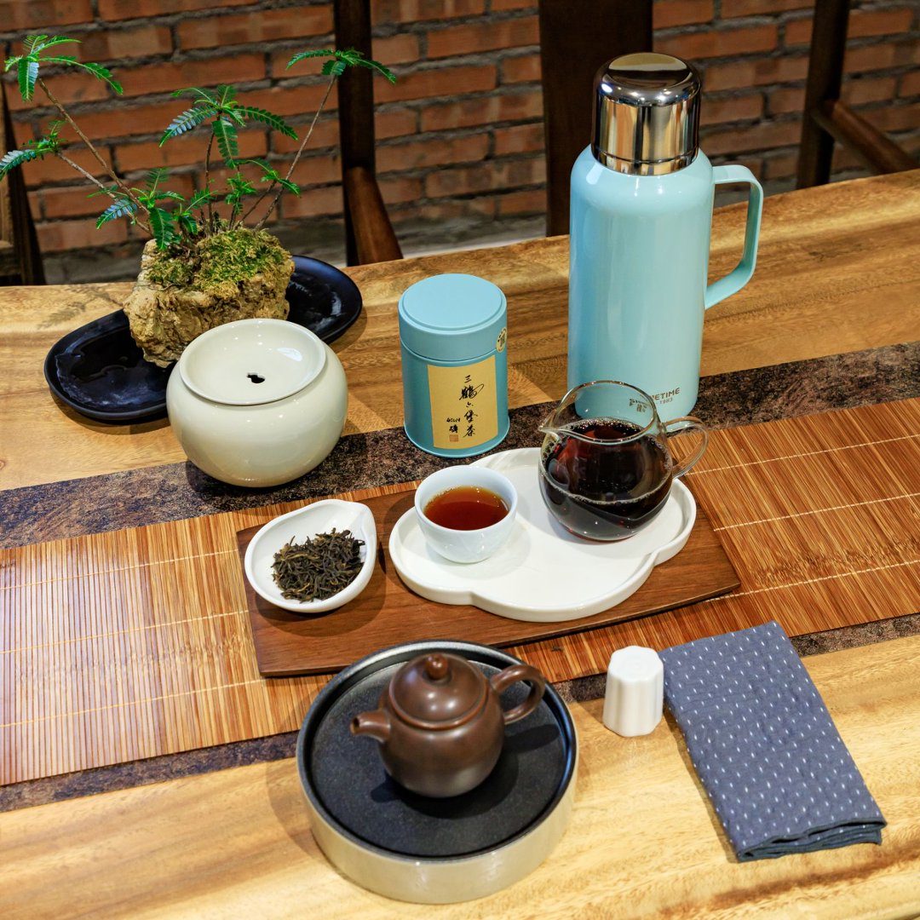
餐饮品SOP管理卡（茶品）
餐饮品名称 | 三鹤六堡茶45019，三鹤2012年桂青种 | 成本（财务填写） |  | 附出品图片
味型分类 | 六堡茶 | 售价 | 68元/68元
盛器 | 紫砂壶或坭兴陶壶，盖碗 | 出品时间 | 5-15分钟
主要物料 | 六堡茶7-8克；坭心陶壶（1-2人份）；公道杯，小茶杯1个，加杯按+15元/个。
辅助物料 | 开水1000ml,干泡台1个，建水1个，茶巾。套餐加50元配有茶歇、水果、加杯1个。
产品特点 | 采用高品质特级原料，用传统的双蒸双压工艺制作，高山大树茶气足，汤感醇厚，生津回甘直接。
 | 选取广西六堡本土原生桂青种春茶原料，采用传统轻发酵、双蒸双压工艺，梧州茶厂原厂竹箩大仓十余年干仓陈化，是桂青种标杆年份茶品。
操作流程
茶品准备 | 六堡茶7-8克；坭心陶壶（1-2人份）；公道杯，小茶杯1个，开水1000ml,干泡台1个，建水1个。加杯及套餐按客人需求配置。
出品制作 | 1. 冲泡前准备（醒茶） 干醒：建议提前将茶取出，放入紫砂罐或陶罐中静置一段时间；若时间紧迫，至少提前半小时取出干醒。醒茶能让茶叶更好地舒展，使泡出的茶汤滋味更醇滑。
 | 2. 茶具与水温 茶具选择：推荐使用紫砂壶或坭兴陶壶。这类茶具透气性好，能有效保持并凸显45019的花蜜香与陈香。 水温控制：全程必须使用100℃的滚烫沸水，以充分激发其高扬的香气。
 | 3. 投茶与润茶 投茶量：建议按照 1:15 至 1:20 的茶水比例投茶（例如110ml的盖碗或紫砂壶，投茶约 7-8克），可根据个人浓淡喜好微调。 润茶（洗茶）：采用沸水定点缓慢注水，润洗1-2次（每次约3-5秒即出汤）。这一步旨在洗去表面浮尘，同时让茶叶充分吸水苏醒。
 | 4. 冲泡节奏与出汤 注水手法：注水时需轻柔，建议采用“点注法”或沿杯壁缓慢低斟，尽量避免水流猛烈冲击导致茶叶翻滚 出汤时间： * 第1-3泡：注水后合盖，约 5-7秒 快速出汤，出汤需沥尽。 * 第4-6泡：随着茶味逐渐释放，每泡可依次递增 5秒左右（如10-15秒）。 * 第6泡以后：茶汤滋味开始减弱，可根据汤色和口感，每泡适当延长 10-20秒 坐杯时间。
关键点 | 全程使用100℃的滚烫沸水。
其他注意事项

 | 操作人： |  | 责任人：

三鹤六堡茶0411
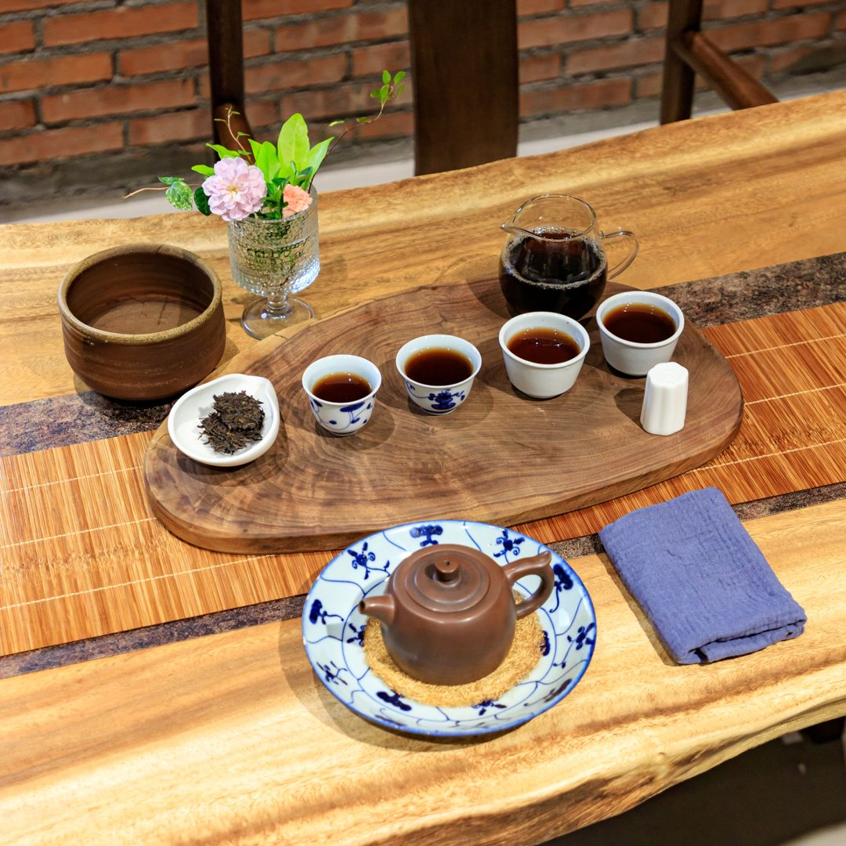
餐饮品SOP管理卡（茶品）
餐饮品名称 | 三鹤0411 | 成本（财务填写） |  | 附出品图片
味型分类 | 六堡茶 | 售价 | 1500元
盛器 | 紫砂壶或坭兴陶壶，透明玻璃公道杯和白色陶瓷杯 | 出品时间 | 5-15分钟
主要物料 | 六堡茶6-6.5克；坭兴陶壶（1-4人份），公道杯，加杯按+15元/个，矿泉水或纯净水。
辅助物料 | 开水1000ml,干泡台1个，建水1个，茶巾。配1壶4杯、赠送茶歇、水果。
产品特点 | 三鹤0411，2004年箩装老茶，竹箩4kg原箩，特级原料长期窖陈。干茶条索匀净，汤色红亮通透，标志性清雅兰花香突出，伴柔和槟榔香与沉稳陈香，汤水醇厚顺滑，蜜甜回甘，干净无杂味。风格接近三鹤六堡茶天花板0101，性价比突出，适合想感受老茶韵味的茶友。
操作流程
茶品准备 | 六堡茶6-6.5克；坭兴陶壶（1-4人份），公道杯，开水1000ml,干泡台1个，建水1个。加杯及套餐按客人需求配置。矿泉水或纯净水。配1壶4杯、赠送茶歇、水果。
出品制作 | 1.水温与投茶：全程使用100℃刚煮沸的沸水，以充分激发香气。投茶量建议按 100ml 容量对应 6g-6.5g 茶叶的比例（例如150ml的壶投茶约10克）。
 | 2.润茶（洗茶）：采用沸水定点低冲注水（水壶口靠近茶叶，同一位置注水，避免茶叶翻滚导致茶汤浑浊）。润洗1-2次，让茶充分舒展苏醒，洗去浮尘与仓味。
 | 3.注水手法：继续采用定点低冲，避免水流猛烈冲击茶叶。
 | 4.出汤时间：前三四泡需快速出汤（约5-6秒）；第五至七泡可适当闷 7~10秒出汤；往后每泡逐次增加 10秒左右。出汤时壶口贴近公道杯侧壁，让茶汤顺壁流下，保持温度与汤色纯净。
关键点 | 全程使用100℃的滚烫沸水。
其他注意事项 | 每泡茶汤务必完全倒出，不留根。

 | 操作人： |  | 责任人：

三鹤六堡茶（1710砖、十三年陈大砖、2017经典传奇、匠心）
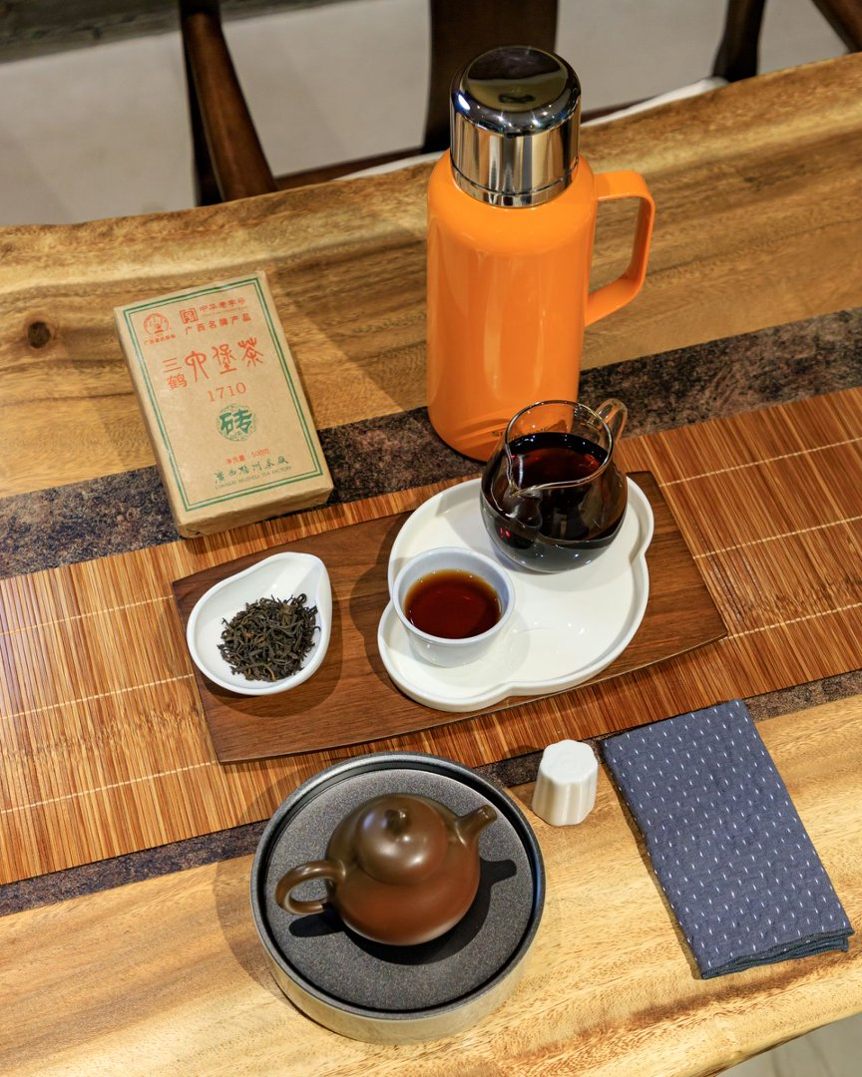
餐饮品SOP管理卡（茶品）
餐饮品名称 | 2017年三鹤经典传奇，三鹤1710砖，三鹤匠心（珍藏版），三鹤十三年陈大砖， | 成本（财务填写） |  | 附出品图片
味型分类 | 六堡茶 | 售价 | 128元/128元/218元/228元
盛器 | 紫砂壶或坭兴陶壶，透明玻璃公道杯和白色陶瓷杯 | 出品时间 | 5-15分钟
主要物料 | 六堡茶6-8克g；坭兴陶壶（1-3人份），公道杯，小茶杯1个，加杯按+15元/个；矿泉水或纯净水。
辅助物料 | 开水1000ml,干泡台1个，建水1个，茶巾。套餐加50元配有茶歇、水果、小茶杯1个。
产品特点 | 2017三鹤经典传奇：原料和工艺是选用优质中箩茶的“茶胆”（一箩茶里品质较好的部位），传承经典配方与技艺，经天然茶窖陈化与木板干仓升华 。撬开后金花茂盛。
 | 三鹤1710砖：采用传统工艺制作，产品等级为一级。茶砖压制松紧适度，外形粗实匀整、呈黑褐色，具有较长的陈化时间。
 | 三鹤匠心（2008年陈化）选用高端特级原料，采用冷发酵风格制作，独有的绝佳陈化环境中久藏升华，历经十余年的漫长岁月陈化。
 | 三鹤十三年陈大砖：2007年一级毛料，木板干仓存放满13年；干茶黑褐油润，主打沉稳陈木香，附带淡槟榔韵，茶汤红浓醇顺，无杂仓异味。
操作流程
茶品准备 | 六堡茶6-8g；坭兴陶壶（1-3人份），公道杯，小茶杯1个，开水1000ml,干泡台1个，建水1个。套餐按客人需求配置。
出品制作 | 1.水温与投茶：全程使用100℃刚煮沸的沸水，以充分激发香气。投茶量建议按 100ml 容量对应 5.5g-6g 茶叶的比例（例如150ml的壶投茶约10克）。
 | 2.润茶（洗茶）：采用沸水定点低冲注水（水壶口靠近茶叶，同一位置注水，避免茶叶翻滚导致茶汤浑浊）。润洗1-2次，让紧压的茶充分舒展苏醒，洗去浮尘与仓味。
 | 3.注水手法：继续采用定点低冲，避免水流猛烈冲击茶叶。
 | 4.出汤时间：前三四泡需快速出汤（约5-6秒）；第五至七泡可适当闷 7~10秒出汤；往后每泡逐次增加 10秒左右。出汤时壶口贴近公道杯侧壁，让茶汤顺壁流下，保持温度与汤色纯净。
关键点 | 全程使用100℃的滚烫沸水。
其他注意事项 | 每泡茶汤务必完全倒出，不留根，且出汤后壶盖不要盖严，以免闷坏下一泡茶。

 | 操作人： |  | 责任人：

生普（澜沧古茶）
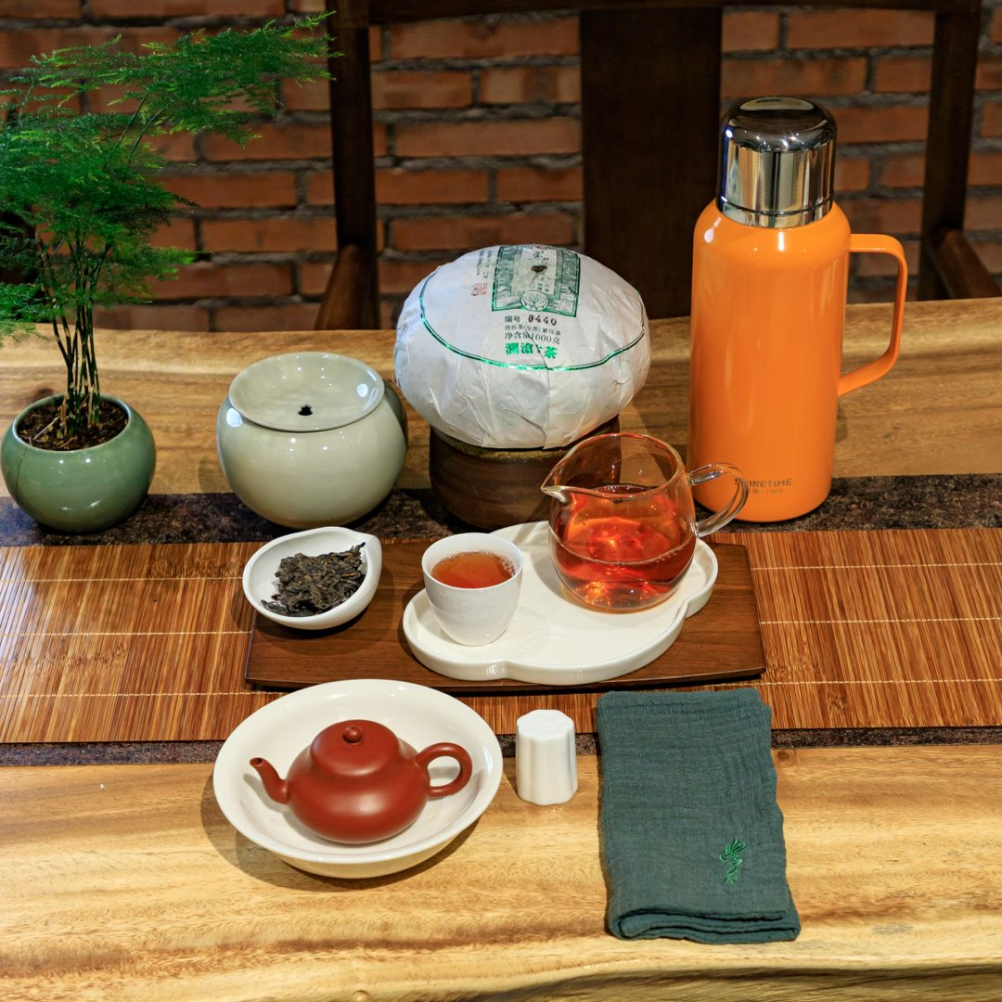
餐饮品SOP管理卡（茶品）
餐饮品名称 | 2018年澜沧古茶春忆 | 成本（财务填写） |  | 附出品图片
味型分类 | 生普 | 售价 | 500元
盛器 | 紫砂壶 | 出品时间 | 5-15分钟
主要物料 | 生普7克；紫砂壶；公道杯，小茶杯4个。
辅助物料 | 开水1000ml,干泡台1个，建水1个，茶巾。配1壶4杯、赠送茶歇、水果。
产品特点 | 2018澜沧古茶春忆：选用景迈山古树茶为原料的高端生茶，风格鲜明，完美体现景迈山古树茶的兰香蜜韵。汤色金黄，透亮油润，入口浓稠饱满、醇厚细腻，微苦易化，回甘生津。水路绵绸细腻，茶汤鲜甜醇滑，咽下后喉韵悠长，带有强烈的山野气韵，层次非常丰富。
操作流程
茶品准备 | 生普7克；紫砂壶110CC（1-2人份），公道杯，小茶杯2个，开水1000ml,干泡台1个，建水1个。套餐按客人需求配置。配1壶2杯、赠送茶歇、水果。
出品制作 | 首选紫砂壶，150毫升投茶7克，100℃沸水冲泡，温壶后投茶沸水注入5-10秒倒出弃用，润洗2次茶。沿壶壁定点或高冲注水，前几泡即入即出或快速出汤，随后每泡根据滋味适当延长5-10秒闷泡时间。
关键点 | 100℃沸水冲泡，澜沧古茶洗茶一次即可。
其他注意事项

 | 操作人： |  | 责任人：

三鹤2009金花团茶
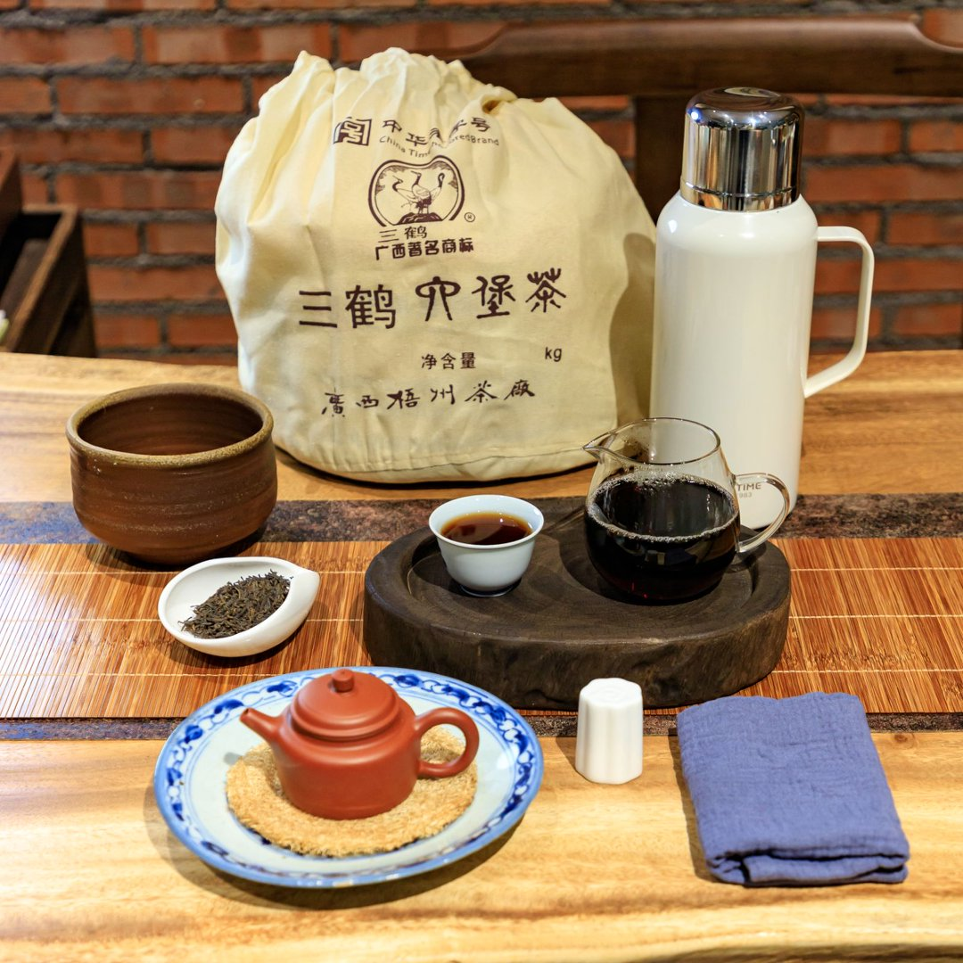
餐饮品SOP管理卡（茶品）
餐饮品名称 | 三鹤2009金花团茶 | 成本（财务填写） |  | 附出品图片
味型分类 | 六堡茶 | 售价 | 168元
盛器 | 紫砂壶或坭兴陶壶，透明玻璃公道杯和白色陶瓷杯 | 出品时间 | 5-15分钟
主要物料 | 六堡茶6-6.5克；坭兴陶壶（1-4人份），公道杯，小茶杯1个，加杯按+15元/个，矿泉水或纯净水。
辅助物料 | 开水1000ml,干泡台1个，建水1个，茶巾。套餐加50元配有茶歇、水果、加杯1个。
产品特点 | 三鹤2009年金花团，2009年定型紧压，特级原料，5kg竹箩团装，原厂长期陈化。干茶油润，团内金花生长饱满自然，汤色红亮，菌香温润伴陈香，暗含淡淡槟榔韵，汤感顺滑蜜甜，干净无杂味。
操作流程
茶品准备 | 六堡茶6-6.5克；坭兴陶壶（1-4人份），公道杯，小茶杯1个，开水1000ml,干泡台1个，建水1个。加杯及套餐按客人需求配置。矿泉水或纯净水。
出品制作 | 1.水温与投茶：全程使用100℃刚煮沸的沸水，以充分激发香气。投茶量建议按 100ml 容量对应 6g-6.5g 茶叶的比例（例如150ml的壶投茶约10克）。
 | 2.润茶（洗茶）：采用沸水定点低冲注水（水壶口靠近茶叶，同一位置注水，避免茶叶翻滚导致茶汤浑浊）。润洗1-2次，让茶充分舒展苏醒，洗去浮尘与仓味。
 | 3.注水手法：继续采用定点低冲，避免水流猛烈冲击茶叶。
 | 4.出汤时间：前三四泡需快速出汤（约5-6秒）；第五至七泡可适当闷 7~10秒出汤；往后每泡逐次增加 10秒左右。出汤时壶口贴近公道杯侧壁，让茶汤顺壁流下，保持温度与汤色纯净。
关键点 | 全程使用100℃的滚烫沸水。
其他注意事项 | 每泡茶汤务必完全倒出，不留根。

 | 操作人： |  | 责任人：

三鹤六堡茶（90年代槟榔香，90年代茶砖）
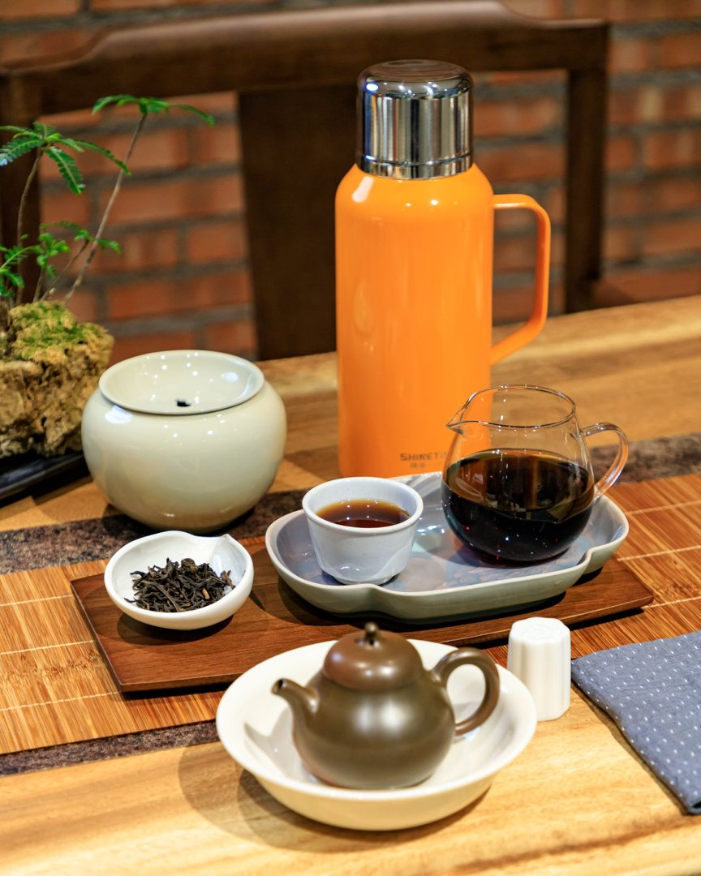
餐饮品SOP管理卡（茶品）
餐饮品名称 | 90年代槟榔香老六堡，三鹤90年代茶砖 | 成本（财务填写） |  | 附出品图片
味型分类 | 六堡茶 | 售价 | 518元/680元
盛器 | 紫砂壶或坭兴陶壶，透明玻璃公道杯和白色陶瓷杯 | 出品时间 | 5-15分钟
主要物料 | 六堡茶6-8克g；坭兴陶壶（1-3人份），公道杯，小茶杯4个，加杯按+15元/个；矿泉水或纯净水。
辅助物料 | 开水1000ml,干泡台1个，建水1个，茶巾。配1壶4杯、赠送茶歇、水果。
产品特点 | 90年代梧州茶厂“三鹤牌”老砖（代表98砖），传统工艺群体种毛料，木板干仓存放三十余年；砖体规整油润，自带成熟槟榔香、参药陈韵；茶汤红浓稠滑、无苦涩，兼具品饮与收藏价值，市面存量稀少。
 | 90年代老六堡，自然存放，真实年份沉淀出老六堡的顶级风味 。核心标志性槟榔香沉稳悠长、入水即融，茶汤红浓透亮，入口绵稠顺滑，陈韵与喉韵双绝，是可遇不可求的收藏级老六堡。
操作流程
茶品准备 | 六堡茶6-8g；坭兴陶壶（1-3人份），公道杯，小茶杯2个，开水1000ml,干泡台1个，建水1个。配1壶2杯、赠送茶歇、水果。
出品制作 | 1.水温与投茶：全程使用100℃刚煮沸的沸水，以充分激发香气。投茶量建议按 100ml 容量对应 5.5g-6g 茶叶的比例（例如150ml的壶投茶约10克）。
 | 2.润茶（洗茶）：采用沸水定点低冲注水（水壶口靠近茶叶，同一位置注水，避免茶叶翻滚导致茶汤浑浊）。润洗1-2次，让紧压的茶充分舒展苏醒，洗去浮尘与仓味。
 | 3.注水手法：继续采用定点低冲，避免水流猛烈冲击茶叶。
 | 4.出汤时间：前三四泡需快速出汤（约5-6秒）；第五至七泡可适当闷 7~10秒出汤；往后每泡逐次增加 10秒左右。出汤时壶口贴近公道杯侧壁，让茶汤顺壁流下，保持温度与汤色纯净。
关键点 | 全程使用100℃的滚烫沸水。
其他注意事项 | 每泡茶汤务必完全倒出，不留根，且出汤后壶盖不要盖严，以免闷坏下一泡茶。

 | 操作人： |  | 责任人：

祁门金针头采
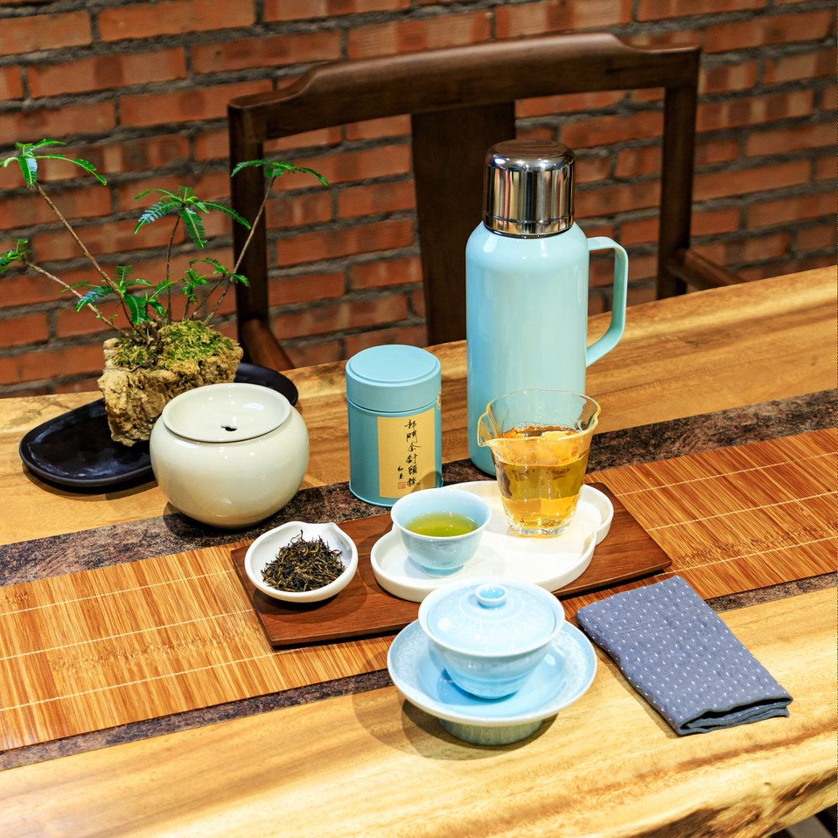
餐饮品SOP管理卡（茶品）
餐饮品名称 | 祁门金针头采 | 成本（财务填写） |  | 附出品图片
味型分类 | 红茶 | 售价 | 168/泡
盛器 | 白色小茶壶 | 出品时间 | 5分钟
主要物料 | 祁门红茶3-5克（单人份小壶3.5克，3-5人按5克换马踏祥云的大壶）；小茶杯1个，加杯按+15元/个
辅助物料 | 开水1000ml,干泡台1个，建水1个，茶巾。套餐加50元配有茶歇、水果、小茶杯1个。
产品特点 | 头采祁红金针：原始森林自然保护区生态茶山，稀有槠叶种，传统手工炭焙，非遗传承人把控品质，口感呈现花香、果香与蜜香的完美平衡，精准还原经典祁门香特征。
操作流程
茶品准备 | 祁门红茶3-5克（单人份小壶3.5克，3-5人按5克换马踏祥云的大壶）；小茶杯1个，开水1000ml,干泡台1个，建水1个。加杯及套餐按客人需求配置。
出品制作 | 祁门红茶1.茶具选择：优先选用白瓷盖碗，能更好呈现祁门红茶的“祁门香”，也便于观察透亮的汤色。2. 用水要求：推荐用纯净水或山泉水，避免用硬度过高的自来水、普通矿泉水，防止掩盖茶的层次香气。3.投茶比例：茶水比控制在1:50左右，常规110ml-150ml；盖碗投3-5g茶即可。
 | 4. 水温把控：常规祁门红茶用90-95°C水，高等级祁门红茶建议85-90°C，避免沸水直接冲击茶叶导致酸涩。 5.注水出汤‌：沿壁轻柔注水，‌第一泡快进快出‌（前5泡5秒出汤），后续每泡顺延 3-5 秒，务必‌沥干茶汤‌避免久浸苦涩；通过以上方法：可充分展现高端红茶的花果蜜香于醇厚口感。
 | 祁门红茶简约版冲泡方法：投茶量‌：4g 配 120ml 容器 。水温‌：85~95℃（嫩度高忌沸水直冲）。出汤‌：前 3 泡快出（8-10秒），后续逐泡顺延（3-5秒），可耐泡 6-8道。
关键点 | 水温不可过高
其他注意事项

 | 操作人： |  | 责任人：

2005年曼松
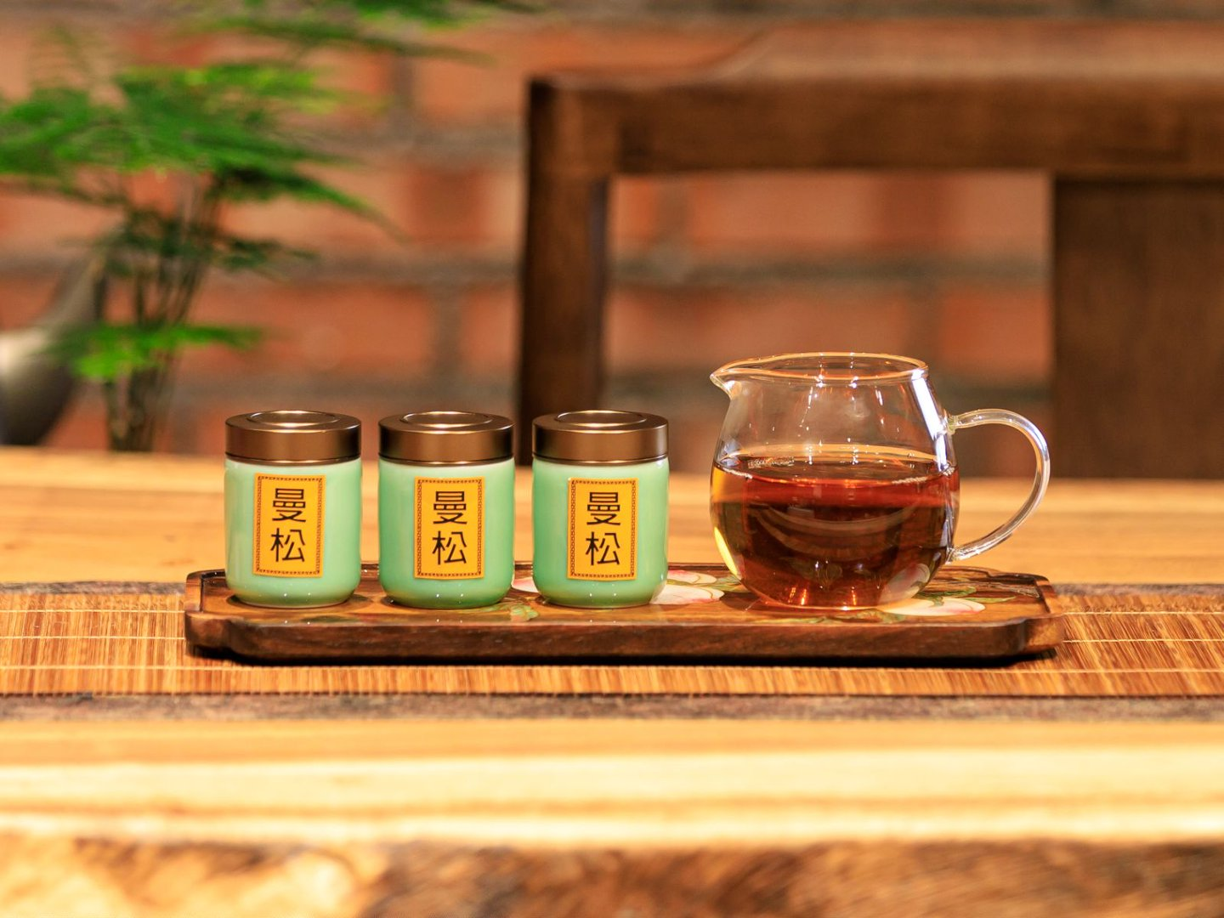
餐饮品SOP管理卡（茶品）
餐饮品名称 | 2005年曼松 | 成本（财务填写） |  | 附出品图片
味型分类 | 生普 | 售价 | 398元
盛器 | 紫砂壶 | 出品时间 | 5-15分钟
主要物料 | 生普7克；紫砂壶；公道杯，小茶杯1个。
辅助物料 | 开水1000ml,干泡台1个，建水1个，茶巾。配1壶1杯、赠送茶歇、水果。
产品特点 | 2005年的易武曼松贡茶一芽一叶，经过二十余年的干仓陈化，已经完全褪去新茶的青锐感，把曼松“贡茶级”的细腻柔润拉到了极致，而曼松独有的蜜香沉韵，甜而不腻主香是沉在汤里的老蜜香、花果香，喉韵清雅，气韵绵长咽汤后，像喝了山泉水一样的润雅而不寡”它最核心的特点就是“无短板的细腻”，没有攻击性的口感，全身上下都是曼松独有的贵气感，曼松是中小叶种，所以茶特别香但带微涩，茶汤非常细滑。
操作流程
茶品准备 | 生普7克；紫砂壶110CC（1-2人份），公道杯，小茶杯1个，开水1000ml,干泡台1个，建水1个。套餐按客人需求配置。配1壶1杯、赠送茶歇、水果。
出品制作 | 2005年曼松：100cc容量2.5-3克茶女生，男生5克茶，无需洗茶，前五冲缓缓入水缓缓出汤，五泡后30-50秒出汤。
关键点 | 100℃沸水冲泡
其他注意事项

 | 操作人： |  | 责任人：

